2021.11.1
汉京湾雅居管理处
2021年9月至2021年10月收费通知单

大楼名称：汉京湾雅居 |  |  |  |  |  |  | 抄表日期：2021.11.1 |  | 打印日期：2021.11.1
客户名称：深圳市森通智达新能源技术有限公司 |  |  |  | 收费时间段： 2021.8.31-2021.10.31
项目名称 | 编号 | 上月读数 | 本月读数 | 倍率 | 本月用量 | 标准单价 | 费用合计 | 往月欠交 | 滞纳金 | 应交合计
电费 | 920 | 248 | 339 | 20 | 1820 | 0.75 | 1365.00 |  |  | 1365.00
合计 |  | 248 | 339 |  | 1820 |  | 1365.00 |  |  | 1365.00
充电服务费（本月电费用量*0.24） |  |  |  |  |  |  | 436.80 |  |  | 436.80
合计金额小写：4474.8 |  |  |  |  |  |  | 1801.80 |  |  | 1801.80
合计应交金额大写：玖仟肆佰贰拾壹元捌角叁分
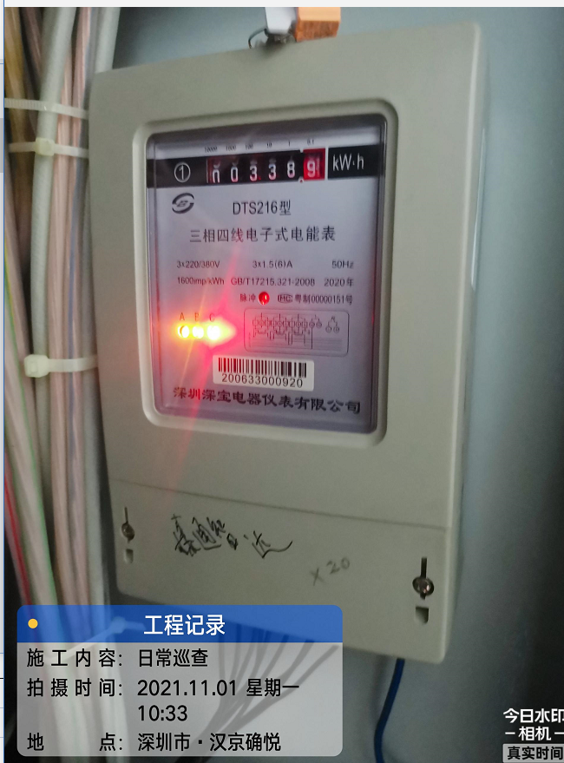

备注：
银行账号（电费）
账户名称：深圳市汉京物业服务有限公司汉京湾雅居物业服务中心
开户行：中国建设银行股份有限公司深圳南油支行
账号：44201519000052518074

银行账号（服务费）
账户名称：深圳市汉京物业服务有限公司汉京湾雅居地下停车场
开户行：中国农业银行股份有限公司深圳南海支行
账号：41008200040000638 |  |  |  |  |  |  |  |  |  | 盖章位置
如有不明，请到管理处查询。查询电话： 0755-86577151

Sheet1
汉京湾雅居管理处
2021年11月收费通知单

大楼名称：汉京湾雅居 |  |  |  |  |  |  | 抄表日期：2021.11.29 |  | 打印日期：2021.11.30
客户名称：深圳市森通智达新能源技术有限公司 |  |  |  | 收费时间段： 2021.11.1-2021.11.30
项目名称 | 编号 | 上月读数 | 本月读数 | 倍率 | 本月用量 | 标准单价 | 费用合计 | 往月欠交 | 滞纳金 | 应交合计
电费 | 920 | 339 | 382 | 20 | 860 | 0.75 | 645.00 |  |  | 645.00
合计 |  | 339 | 382 |  | 860 |  | 645.00 |  |  | 645.00
充电服务费（本月电费用量*0.24） |  |  |  |  |  |  | 206.40 |  |  | 206.40
合计金额小写：851.4 |  |  |  |  |  |  | 851.40 |  |  | 851.40
合计应交金额大写：捌佰伍拾壹元肆角
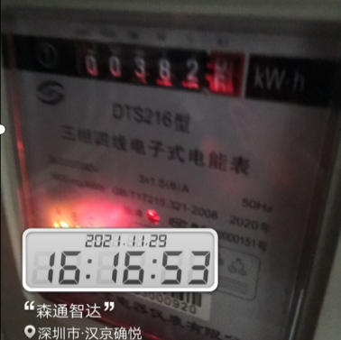

备注：
银行账号（电费）
账户名称：深圳市汉京物业服务有限公司汉京湾雅居物业服务中心
开户行：中国建设银行股份有限公司深圳南油支行
账号：44201519000052518074

银行账号（服务费）
账户名称：深圳市汉京物业服务有限公司汉京湾雅居地下停车场
开户行：中国农业银行股份有限公司深圳南海支行
账号：41008200040000638 |  |  |  |  |  |  |  |  |  | 盖章位置
如有不明，请到管理处查询。查询电话： 0755-86577151

